Hoja3
Identificador | Proceso de guardado de registros de pedidos
Breve descripción | Corresponde al proceso mediante el cual se guarda la informacion de los pedidos en formato JSON
Objetivo que se logra con la ejecución del proceso | El usuario logra visualizar un mensaje de confirmacion y se genera o actualiza un archivo JSON de forma local
Ejecutores del proceso | Sistema
Disparador para el proceso (describe que evento o momento inicia el proceso) | Cuando el usuario acaba de registrar el pedido realizado por el cliente y el pago del mismo. El sistema, posteriormente, generara un mensaje de confirmacion sobre el procesamiento de la informacion
Pasos del proceso (se puede agregar un diagrama de flujo) | 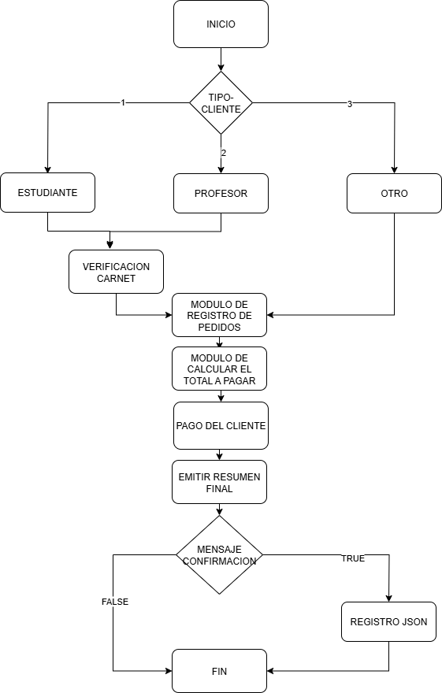

Punto de salida (describe como el proceso puede ser terminado después de ser completado con éxito) | Cuando el sistema genera el mensaje de confirmacion y genera o actualiza los registros de pedidos en un formato JSON de forma local. Ademas, debera reiniciar las opciones del MENU PRINCIPAL en la consola
Puntos de interrupción (describe los eventos cuando el proceso puede ser terminado en el transcurso de su ejecución) | Cuando el sistema no logra procesar correctamente toda la informacion Cuando existen inconsistencias en los registros generados o actualizados Cuando el sistema no genera el mensaje de confirmacion del procesamiento de la informacion

